8.1 Форма тур ваучера
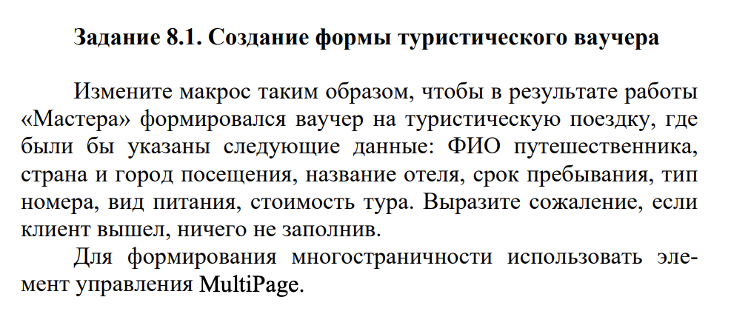

Диаграмма
Результаты сессии

